상품제안서
[바쏘] 그랜드 텀블러 500ml | 상품코드: F17306

 |  |  |  |  |  |  | 02-412-0044 | www.easy1.co.kr
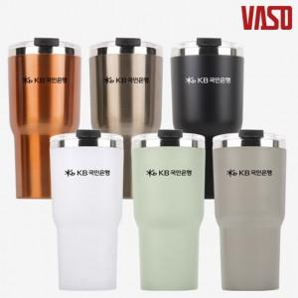

【상세/제작정보】 | ★파우더코팅이 적용된 색상의 제품이 있으니 발주 시 참고 부탁드립니다. ★메탈실버, 코퍼 색상은 1,000개 이상부터 진행 가능 컬러입니다.

【인쇄/포장옵션】 | 실크 / 포장불가능

【공급단가】 | 수량 | 100~ | 300~ | 500~ | 1,000~ | 3,000~
*VAT별도 | 단가 | 6,160원 | 5,940원 | 5,720원 | 5,500원 | 5,280원

【상품 URL】 | https://dev.easy1.co.kr:443/src/goods_detail.php?gdno=17306

